bejárás
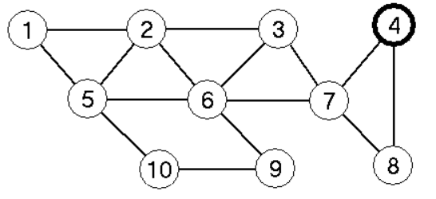
Szélességi bejárás az alábbi gráfon
Kezdőcsúcs: 4 | Kiterjesztett csúcs | csúcsok d értékei |  |  |  |  |  |  |  |  |  | Sor tartalma | csúcsok p értékei
 |  | 1 | 2 | 3 | 4 | 5 | 6 | 7 | 8 | 9 | 10 |  | 1 | 2 | 3 | 4 | 5 | 6 | 7 | 8 | 9 | 10
 |  | ¥ | ¥ | ¥ | 0 | ¥ | ¥ | ¥ | ¥ | ¥ | ¥ | < 4 > | 0 | 0 | 0 | 0 | 0 | 0 | 0 | 0 | 0 | 0

